Лист1
Вологжанин Егор, Вариант №7 |  |  |  | Студент группы ОМ-20.04.01.04-11
Задача 9-го варианта

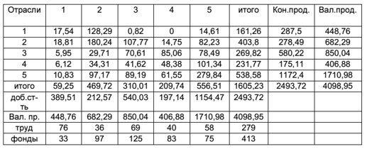
1)
Отчётный МОБ
Отрасли |  | 1 | 2 | 3 | 4 | 5 | Итого | Кон. пр. | Вал. пр.
1 |  | 17.54 | 128.29 | 0.82 | 0 | 14.61 | 161.26 | 287.5 | 448.76
2 |  | 18.81 | 180.24 | 107.77 | 14.75 | 82.23 | 403.8 | 278.49 | 682.29
3 |  | 5.95 | 29.71 | 70.61 | 85.06 | 78.49 | 269.82 | 580.22 | 850.04
4 |  | 6.12 | 34.31 | 41.62 | 48.38 | 101.34 | 231.77 | 175.11 | 406.88
5 |  | 10.83 | 97.17 | 89.19 | 61.55 | 279.84 | 538.58 | 1172.4 | 1710.98
Итого |  | 59.25 | 469.72 | 310.01 | 209.74 | 556.51 | 1605.23 | 2493.72 | 4098.95
Доб. стоимость |  | 389.51 | 212.57 | 540.03 | 197.14 | 1154.47 | 2493.72
Вал. продукт |  | 448.76 | 682.29 | 850.04 | 406.88 | 1710.98 | 4098.95
Труд |  | 76 | 36 | 69 | 40 | 58 | 279
Фонды |  | 33 | 97 | 125 | 83 | 75 | 413

2)
Плановые межотраслевые потоки (A) |  |  |  |  |  | Единичная матица (E)
0.039085479989 | 0.18802855091 | 0.00096466048657 | 0 | 0.0085389659727 |  | 1 | 0 | 0 | 0 | 0
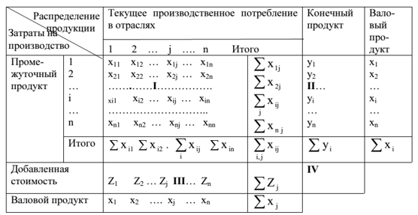
0.04191550049 | 0.26416919492 | 0.12678226907 | 0.036251474636 | 0.048060176039 |  | 0 | 1 | 0 | 0 | 0
0.013258757465 | 0.043544533849 | 0.083066679215 | 0.20905426661 | 0.045874294264 |  | 0 | 0 | 1 | 0 | 0
0.013637579107 | 0.050286535051 | 0.048962401769 | 0.11890483681 | 0.059229213667 |  | 0 | 0 | 0 | 1 | 0
0.024133166949 | 0.14241744713 | 0.10492447414 | 0.15127310263 | 0.16355538931 |  | 0 | 0 | 0 | 0 | 1

(E - A) |  |  |  |  |  | B = (E - A)-1
0.96091452001 | -0.18802855091 | -0.00096466048657 | 0 | -0.0085389659727 |  | 1.0546889959 | 0.28009855879 | 0.044887514267 | 0.027543759509 | 0.031272982589
-0.04191550049 | 0.73583080508 | -0.12678226907 | -0.036251474636 | -0.048060176039 |  | 0.069203318794 | 1.4179978662 | 0.21469541972 | 0.1269561791 | 0.1029460484
-0.013258757465 | -0.043544533849 | 0.91693332078 | -0.20905426661 | -0.045874294264 |  | 0.026774097607 | 0.11075408217 | 1.1315269761 | 0.28832952171 | 0.089111717811
-0.013637579107 | -0.050286535051 | -0.048962401769 | 0.88109516319 | -0.059229213667 |  | 0.025130862353 | 0.11046905816 | 0.088994751001 | 1.1768913711 | 0.094821192972
-0.024133166949 | -0.14241744713 | -0.10492447414 | -0.15127310263 | 0.83644461069 |  | 0.050116441315 | 0.28338889316 | 0.19588510036 | 0.27142302406 | 1.2422937663

Новый конечный продукт |  |  |  |  |  | Плановый валовый продукт (X=B*Y)
 |  | 316.25 |  |  |  |  |  | 490.87821742
 |  | 303.5541 |  |  |  |  |  | 738.7674561
 |  | 620.8354 |  |  |  |  |  | 910.8954985
 |  | 189.1188 |  |  |  |  |  | 438.25449873
 |  | 1254.468 |  |  |  |  |  | 1833.2345626

Плановый МОБ
Отрасли |  | 1 | 2 | 3 | 4 | 5 | Итого | Кон. пр. | Вал. пр.
1 |  | 19.186210744 | 138.90937423 | 0.8787048948 | 0 | 15.65392755 | 174.62821742 | 316.25 | 490.87821742
2 |  | 20.575406163 | 195.15960411 | 115.48539819 | 15.887371845 | 88.105575801 | 435.2133561 | 303.5541 | 738.7674561
3 |  | 6.5084352296 | 32.169284499 | 75.665064173 | 91.618972822 | 84.098341781 | 290.0600985 | 620.8354 | 910.8954985
4 |  | 6.6943905219 | 37.150055576 | 44.599631368 | 52.110579651 | 108.58104161 | 249.13569873 | 189.1188 | 438.25449873
5 |  | 11.846445973 | 105.21337512 | 95.575231179 | 66.296117766 | 299.83539258 | 578.76656262 | 1254.468 | 1833.2345626
Итого |  | 64.810888631 | 508.60169353 | 332.2040298 | 225.91304208 | 596.27427933 | 1727.8039334 | 2684.2263 | 4412.0302334
Доб. стоимость |  | 426.06732879 | 230.16576257 | 578.6914687 | 212.34145664 | 1236.9602833 | 2684.2263
Вал. продукт |  | 490.87821742 | 738.7674561 | 910.8954985 | 438.25449873 | 1833.2345626 | 4412.0302334

3)
Трудоём-ть (tj) |  | 0.16935555754 | 0.052763487667 | 0.081172650699 | 0.098309083759 | 0.033898701329
Фондоём-ть (fj) |  | 0.073535965772 | 0.14216828621 | 0.14705190344 | 0.2039913488 | 0.043834527581

L |  | 83.132954194 | 38.979947559 | 73.939802123 | 43.084398223 | 62.144270904 | 301.281373
Ф |  | 36.097203795 | 105.02930314 | 133.94891689 | 89.400126313 | 80.358970997 | 444.83452114

4)
∆Y | Эф. матрич. Мультипликатора (∆X) |  |  |  |  | ∆X%
0 |  |  | 1.3022316764 |  |  | 0.26528609952
0 |  |  | 6.2285288214 |  |  | 0.8430973468
29.011 |  |  | 32.826729104 |  |  | 3.603786511
0 |  |  | 2.5818267213 |  |  | 0.58911585136
0 |  |  | 5.6828226466 |  |  | 0.30998884499

5)
Доли добавленной стоимости (V)
0.867969516 | 0.31155373815 | 0.63529951532 | 0.48451631931 | 0.67474196075

0.28642994028 | 0.15577686907 | 0.22235483036 | 0.2083420173 | 0.40484517645

Новые V
0.89661251003 | 0.32713142505 | 0.65753499835 | 0.50535052104 | 0.71522647839

BT
1.0546889959 | 0.069203318794 | 0.026774097607 | 0.025130862353 | 0.050116441315 |  | 0.89661251003
0.28009855879 | 1.4179978662 | 0.11075408217 | 0.11046905816 | 0.28338889316 |  | 0.32713142505
0.044887514267 | 0.21469541972 | 1.1315269761 | 0.088994751001 | 0.19588510036 |  | 0.65753499835
0.027543759509 | 0.1269561791 | 0.28832952171 | 1.1768913711 | 0.27142302406 |  | 0.50535052104
0.031272982589 | 0.1029460484 | 0.089111717811 | 0.094821192972 | 1.2422937663 |  | 0.71522647839

Равновесные цены (P)
 |  | 1.0344353346
 |  | 1.0463490559
 |  | 1.0395746681
 |  | 1.044685788
 |  | 1.056750043

∆V |  | ∆P
0.014321497014 |  | 0.015104725305
0 |  | 0.0040114306733
0 |  | 0.00064285640154
0 |  | 0.00039446786956
0 |  | 0.00044787592677

